Hoja1
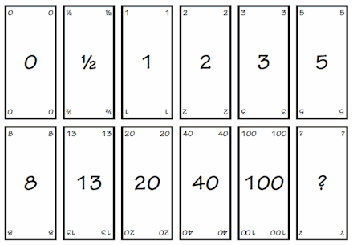
 | ESCENARIOS
 |  |  | Gerking
1 | programar menu principal del juego | muentra la bienvenida y la eleccion de 1 o 2 usuarios tienen boton como jugar y boton mejores puntuaciones | 3
 | Programar pantalla decomo jugar | muestras las tecla que se usan para cada movimiento y una guía de juego y boton regresar al menu principal | 1
 | Pantalla para registrar nombres del players ( Registrar 2 solo en caso de elegir 2 jugadores) | Ingresar el nickname de los usuarios y tenemos el boton para ingresar al jeugo | 2
 | Pantalla para registrar nombres del players ( Registrar1 nombre para 1 usuario) | Ingresar el nickname del usuario y tenemos el boton para ingresar al jeugo | 2
 | pantalla que muestra los puntajes mas altos | consulta el archivo de puntajes y selección el puntaje mas alto y el nombre del usuario | 3
 | desarrollar piezas del juego | Se crea una pieza del juego dividad en bloques con la capacidad de girar en ejes X y Y, dezplazarse en el tablero y bajar | 13
 | Mostrar proxima ficha | se muestra la proxima ficha a ser jugada en el tablero | 8
 | desarrollar ventana del juego | muestra el nickname y la puntuacion del usuario en tiempo real y las teclas para jugar, tiene los botones para reiniciar o salir del juego y el boton volver al menú principal, ademas muestra el tablero la ficha en juego y la proxima ficha | 20
 | Programar boton salir del juego | boton que termina el juego y llama a la venta de finalizar el juego | 3
 | programar boton reiniciar | boton que regresa a un estado incial al tablero, el reloj y el puntaje | 5
 | programar boton volver al menu pricipal | boton que termina el juego y llama a la venta de menu principal | 3
 | desarrollar base del juego | base del juego (dividido en cuadricula) con la capacidad de rotar, subir y bajar | 13
 | desarrollar la logica de colision de fichas | una pieza nueva que deciende se puede colocar sobre el tablero o sobre una ficha que se encuentre sobre el mismo, cada bloque de la ficha se puede colocar sobre un bloque de la cuadricula del tablero o embonar en espacios sin bloques, la ficha no puede ser deformada | 40
 | programar logica al completar una placa | Una placa se completa cuando todos la cuadricula tiene un bloque, se elimina toda los bloques que pertencen a la placa y el resto de bloques bajan un nivel | 20
 | calcular logica de puntaje | Por cada placa eliminada el jugador ganara 10 puntos | 8
 | logica para terminar el juego de 1 player | si el jugador forma 9 placas el juego se da por terminado y se muestra el puntaje final | 8
 | logica para terminar el juego de 2 players | si el jugador forma 9 placas el juego se da por terminado y se muestra el puntaje final, aemas, se compara los dos puntajes para determinar un ganador | 13
 | logica para guardar puntajes | una vez terminado el juego compara el puntaje de la ultima partida con los guardados, si existe uno mayor guarda el puntaje debajo de ese, si termino la lista de puntajes y no existe uno mayor lo guardo en la primera posicion | 8
 | pantalla de fin de juego | finalizado el juego se presenta la patanlla del fin de juego y se muestra el ganador ademas se que reutiza el boton volver al menu principal | 5

